Figura 1
FIGURA 1. PRELIEVI DI ACQUA PER USO POTABILE, PER TIPO DI FONTE (a). Anni 1999-2024, volumi in miliardi di metri cubi

ANNI | Fresh groundwater | Fresh surface water | Marine water
1999 | 7,661.50 | 1,184.90 | 27.20 | 8,873.60
2005 | 7,714.80 | 1,227.40 | 13.40 | 8,955.60
2008 | 7,793.20 | 1,301.40 | 13.60 | 9,108.20
2012 | 8,023.40 | 1,427.40 | 8.00 | 9,458.80
2015 | 7,993.80 | 1,482.70 | 11.20 | 9,487.70
2018 | 7,829.30 | 1,390.40 | 10.40 | 9,230.10
2020 | 7,789.40 | 1,388.50 | 11.10 | 9,189.00
2022 | 7,742.40 | 1,390.00 | 9.90 | 9,142.30
2024 | 7,526.20 | 1,337.17 | 9.24 | 8,872.61

Fonte: Istat, Censimento delle acque per uso civile

Figura 2
FIGURA 2. PRELIEVI DI ACQUA PER USO POTABILE PER DISTRETTO IDROGRAFICO E TIPO DI FONTE. Anno 2024, volumi in milioni di metri cubi e composizione percentuale
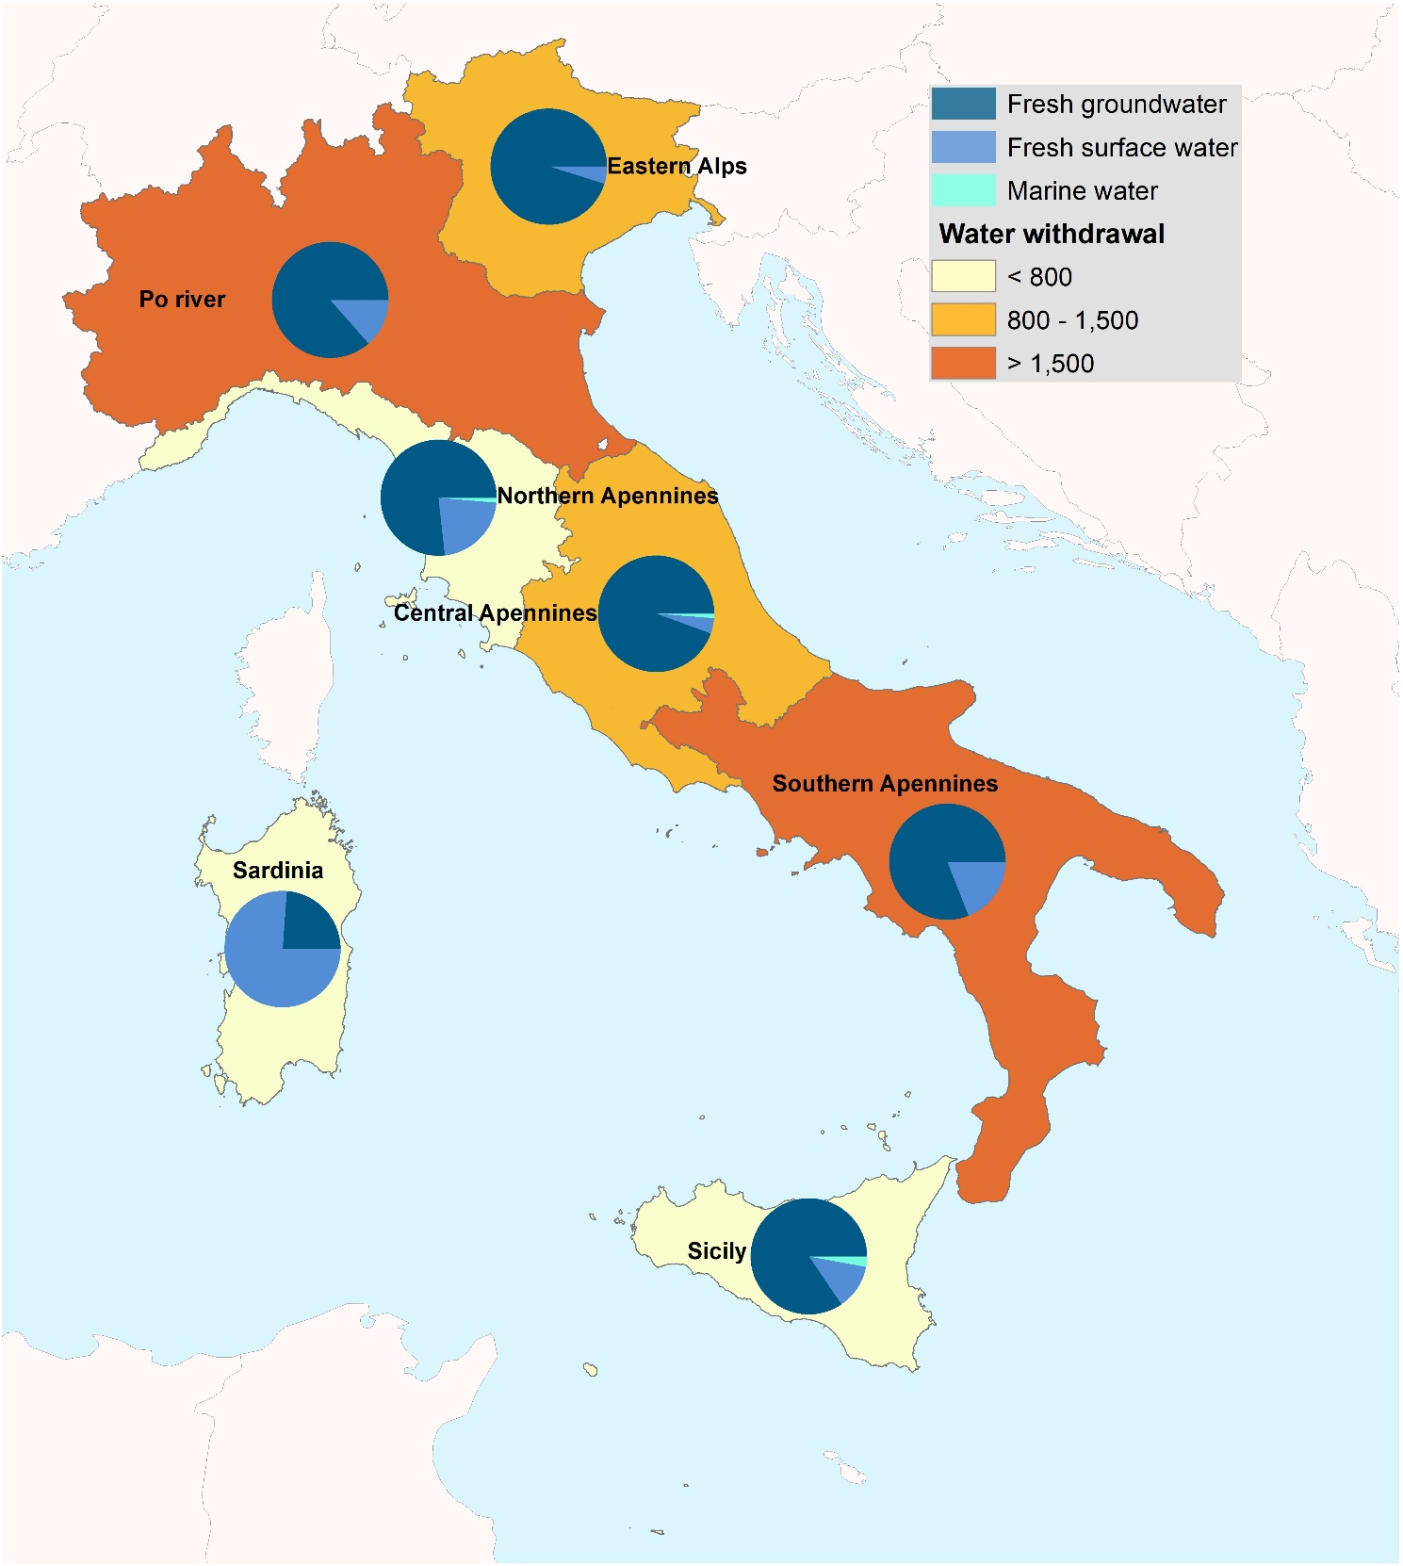

Fonte: Istat, Censimento delle acque per uso civile

Figura 3
figura 3. PRELIEVI DI ACQUA DOLCE PER USO POTABILE NEI PAESI UE27 PER TIPO DI FONTE. Anno 2024 o ultimo disponibile,
metri cubi annui per abitante (a) | Fresh groundwater | Fresh surface water | Totale
Malta | 23.8 | 0 | 23.8
Estonia | 24.36 | 21.35 | 45.71
Latvia | 33.74 | 12.44 | 46.19
Lithuania | 47.69 | 0.08 | 47.77
Czechia | 26.51 | 28.46 | 54.97
Slovakia | 45.81 | 9.29 | 55.1
Poland | 42.56 | 15.26 | 57.82
Cyprus | 15.66 | 43.29 | 58.96
Germany | 45.16 | 18.82 | 63.98
Belgium | 39.63 | 24.55 | 64.18
Luxembourg | 33.06 | 31.2 | 64.25
Denmark | 65.04 | 0.84 | 65.87
Romania | 28.23 | 38.46 | 66.68
Netherlands | 45.52 | 27.62 | 73.14
Hungary | 45.93 | 28.54 | 74.48
Finland | 48.7 | 26.18 | 74.89
France | 51.41 | 26.97 | 78.38
Austria | 81.33 | 0 | 81.33 | Fonte: Istat, Elaborazioni su Censimento delle acque per uso civile e dati Eurostat
Sweden | 19.03 | 65.29 | 84.32 | (a) Non sono comprese le acque marine prelevate a scopo idropotabile.
Portugal | 31.35 | 57.24 | 88.59
Slovenia | 86.87 | 1.98 | 88.85
Spain | 31.57 | 65.54 | 97.11
Croatia | 109.82 | 12.39 | 122.2
Bulgaria | 66.38 | 59.01 | 125.39
Greece | 66.36 | 62.97 | 129.33
ITALY | 127.66 | 22.68 | 150
Ireland | 63.57 | 177.21 | 240.78

Fonte: Istat, Censimento delle acque per uso civile
(a) Le acque marine o salmastre prelevate a scopo idropotabile non rientrano nell’analisi descritta in figura.

Figura 4a
FIGURA 4. POPOLAZIONE INTERESSATA DA RIDUZIONE (R) O SOSPENSIONE (S) DELL’EROGAZIONE DELL’ACQUA PER PARTE E/O TUTTO IL TERRITORIO NEI CAPOLUOGHI DI PROVINCIA/CITTÀ METROPOLITANA. Anno 2024, percentuale di residenti coinvolti e giorni di disservizio

 | 2024
Cosenza | 89.5
Caltanissetta | 88.6
Chieti | 86.7
Potenza | 78.2
Messina | 71.1
Campobasso | 65.3
Ragusa | 61.0
Palermo | 44.5
Pescara | 26.2
Catania | 19.9
Reggio di Calabria | 14.8
Catanzaro | 11.9
Fermo | 11.5
Trapani | 5.4

 |  |  | 2024
 | Water rationing measures on the entire municipal territory | Agrigento | 100.0
 |  | Vibo Valentia | 100.0 | Vibo Valentia | 365 gg. S
 |  | Enna | 100.0 | Enna | 275 gg. S
 |  | Trapani | 100.0 | Trapani | 165 gg. S

 | Fonte: Istat, Dati ambientali nelle città

Figura 4b
FIGURA 4. POPOLAZIONE INTERESSATA DA RIDUZIONE (R) O SOSPENSIONE (S) DELL’EROGAZIONE DELL’ACQUA PER PARTE E/O TUTTO IL TERRITORIO NEI CAPOLUOGHI DI PROVINCIA/CITTÀ METROPOLITANA. Anno 2024, percentuale di residenti coinvolti e giorni di disservizio

 |  |  |  | Agrigento | 100
 |  |  |  | Enna | 100
 |  |  |  | Trapani | 100
 |  |  |  | Vibo Valentia | 100

 |  |  |  |  |  |  | R | S |  |  |  |  |  | R | S
 |  |  |  | Cosenza (b) | Calabria | Sud | 0 | 366 | 56830 | 89.537659228 | Cosenza (b) | Calabria | Sud | 0 | 366 | 56830 | 89.537659228
 |  |  |  | Caltanissetta (f) | Sicilia | Isole | 0 | 366 | 51633 | 88.621325896 | Caltanissetta (f) | Sicilia | Isole | 0 | 366 | 51633 | 88.621325896
 |  |  |  | Chieti | Abruzzo | Sud | 105 | 113 | 42000 | 86.656006602 | Chieti | Abruzzo | Sud | 105 | 113 | 42000 | 86.656006602
 |  |  |  | Potenza | Basilicata | Sud | 0 | 72 | 50000 | 78.165303985 | Potenza | Basilicata | Sud | 0 | 72 | 50000 | 78.165303985
 |  |  |  | Messina | Sicilia | Isole | 0 | 366 | 154614 | 71.088203921 | Messina | Sicilia | Isole | 0 | 366 | 154614 | 71.088203921
 |  |  |  | Campobasso | Molise | Sud | 96 | 1 | 31000 | 65.287211078 | Campobasso | Molise | Sud | 96 | 1 | 31000 | 65.287211078
 |  |  |  | Ragusa | Sicilia | Isole | 0 | 366 | 45000 | 60.96982671 | Ragusa | Sicilia | Isole | 0 | 366 | 45000 | 60.96982671
 |  |  |  | Palermo (e) | Sicilia | Isole | 357 | 183 | 280000 | 44.475506703 | Palermo (e) | Sicilia | Isole | 357 | 183 | 280000 | 44.475506703
 |  |  |  | Fermo (a) | Marche | Centro | 0 | 76 | 4,110 | 11.5 | Fermo (a) | Marche | Centro |  | 76 | 4,110 | 11.5
 |  |  |  | Pescara | Abruzzo | Sud | 192 | 149 | 31000 | 26.185307508 | Pescara | Abruzzo | Sud | 192 | 149 | 31000 | 26.185307508
 |  |  |  | Catania (g) | Sicilia | Isole | 13 | 30 | 59368 | 19.897642836 | Catania (g) | Sicilia | Isole | 13 | 30 | 59368 | 19.897642836
 |  |  |  | Reggio di Calabria (d) | Calabria | Sud | 81 | 3 | 25000 | 14.772881716 | Reggio di Calabria (d) | Calabria | Sud | 8 | 3 | 25000 | 14.772881716
 |  |  |  | Trapani | Sicilia | Isole | 0 | 28 | 3000 | 5.445733268 | Trapani | Sicilia | Isole | 0 | 28 | 3000 | 5.445733268
 |  |  |  | Isernia | Molise | Sud | 0 | 0 | 0 | 0 | Isernia | Molise | Sud | 0 | 0 | 0 | 0
 |  |  |  | Caserta | Campania | Sud | 0 | 0 | 0 | 0 | Caserta | Campania | Sud | 0 | 0 | 0 | 0
 |  |  |  | Benevento | Campania | Sud | 0 | 0 | 0 | 0 | Benevento | Campania | Sud | 0 | 0 | 0 | 0
 |  |  |  | Napoli | Campania | Sud | 0 | 0 | 0 | 0 | Napoli | Campania | Sud | 0 | 0 | 0 | 0
 |  |  | 2024 | Avellino | Campania | Sud | 0 | 0 | 0 | 0 | Avellino | Campania | Sud | 0 | 0 | 0 | 0
 | Water rationing measures on a part of the municipal territory | Cosenza | 89.5 | Salerno | Campania | Sud | 0 | 0 | 0 | 0 | Salerno | Campania | Sud | 0 | 0 | 0 | 0
 |  | Caltanissetta | 88.6 | Foggia | Puglia | Sud | 0 | 0 | 0 | 0 | Foggia | Puglia | Sud | 0 | 0 | 0 | 0
 |  | Chieti | 86.7 | Andria | Puglia | Sud | 0 | 0 | 0 | 0 | Andria | Puglia | Sud | 0 | 0 | 0 | 0
 |  | Potenza | 78.2 | Barletta | Puglia | Sud | 0 | 0 | 0 | 0 | Barletta | Puglia | Sud | 0 | 0 | 0 | 0
 |  | Messina | 71.1 | Trani | Puglia | Sud | 0 | 0 | 0 | 0 | Trani | Puglia | Sud | 0 | 0 | 0 | 0
 |  | Campobasso | 65.3 | Bari (a) | Puglia | Sud | 0 | 0 | 0 | 0 | Bari (a) | Puglia | Sud | 0 | 0 | 0 | 0
 |  | Ragusa | 61.0 | Brindisi | Puglia | Sud | 0 | 0 | 0 | 0 | Brindisi | Puglia | Sud | 0 | 0 | 0 | 0
 |  | Palermo | 44.5 | Lecce | Puglia | Sud | 0 | 0 | 0 | 0 | Lecce | Puglia | Sud | 0 | 0 | 0 | 0
 |  | Pescara | 26.2 | Matera | Basilicata | Sud | 0 | 0 | 0 | 0 | Matera | Basilicata | Sud | 0 | 0 | 0 | 0
 |  | Catania | 19.9 | Crotone | Calabria | Sud | 0 | 0 | 0 | 0 | Crotone | Calabria | Sud | 0 | 0 | 0 | 0
 |  | Reggio di Calabria | 14.8 | Catanzaro | Calabria | Sud | 0 | 24 | 10000 | 11.945861356 | Catanzaro | Calabria | Sud | 0 | 24 | 10000 | 11.945861356
 |  | Catanzaro | 11.9 | Vibo Valentia (c ) | Calabria | Sud | 0 | 0 | 0 | 0 | Vibo Valentia (c ) | Calabria | Sud | 0 | 0 | 0 | 0
 |  | Fermo | 11.5 | Agrigento | Sicilia | Isole | 0 | 0 | 0 | 0 | Agrigento | Sicilia | Isole | 0 | 0 | 0 | 0
 |  | Trapani | 5.445733268 | Enna | Sicilia | Isole | 0 | 0 | 0 | 0 | Enna | Sicilia | Isole | 0 | 0 | 0 | 0

 | Fonte: Istat, Dati ambientali nelle città

Figura 5
FIGURA 5. FAMIGLIE CHE LAMENTANO IRREGOLARITÀ NELL’EROGAZIONE DI ACQUA E CHE NON SI FIDANO A BERE L’ACQUA DEL RUBINETTO, PER REGIONE. Anno 2025, valori percentuali

REGIONE | Irregularities in water supply | Households that do not trust drinking tap water
Calabria | 37.3 | 44.6
Abruzzo | 30.3 | 32.4
Sicilia | 29.5 | 57.6
Basilicata | 21.7 | 34.9
Molise | 20.5 | 26.5
Campania | 18 | 37.7
Sardegna | 16.7 | 52.1
Lazio | 10.4 | 25.4
Puglia | 8.9 | 26.9
Toscana | 7.2 | 32.6
Umbria | 5.4 | 24.7
Marche | 4.9 | 30.9
Liguria | 4.8 | 21.8
Piemonte | 3.6 | 21.5
Emilia-Romagna | 3.6 | 28.1
Veneto | 3.4 | 16.9
Valle d'Aosta/Vallée d'Aoste | 2.9 | 10.9 | Fonte: Istat, Indagine Aspetti della vita quotidiana.
Lombardia | 2.7 | 27.2
Friuli-Venezia Giulia | 1.9 | 13.7
Trento | 1.4 | 2.7
Trentino-Alto Adige/Südtirol | 1.2 | 1.9
Bolzano/Bozen | 0.9 | 1

Figura 6
FIGURA 6. FAMIGLIE ALLACCIATE ALLA RETE IDRICA COMUNALE PER GRADO DI SODDISFAZIONE DEL SERVIZIO E REGIONE. Anno 2025, valori percentuali

 | Very much | Quite | Not much | Not at all
Bolzano/Bozen | 66 | 31.9 | 1.7 | 0.4
Trentino-Alto Adige/Südtirol | 57.7 | 39.8 | 2.1 | 0.4
Trento | 49.7 | 47.3 | 2.6 | 0.4
Valle d'Aosta/Vallée d'Aoste | 35.8 | 56.7 | 6.9 | 0.7
Friuli-Venezia Giulia | 33.2 | 59.5 | 4.9 | 2.4
Veneto | 28.9 | 62.3 | 6.8 | 2
Lombardia | 25 | 66 | 7.5 | 1.5
Piemonte | 24.7 | 67.1 | 6.8 | 1.5
Emilia-Romagna | 23.7 | 68.8 | 5.9 | 1.6
Puglia | 21.6 | 66.1 | 9.9 | 2.5
Marche | 21 | 66.4 | 11 | 1.6
Liguria | 19.2 | 68.7 | 9.4 | 2.7
Toscana | 17.6 | 66 | 13.3 | 3
Lazio | 17.1 | 64.7 | 14.2 | 4
Umbria | 16.7 | 69.6 | 10.3 | 3.4
Sardegna | 14.4 | 58.8 | 19.5 | 7.3
Abruzzo | 12.5 | 58.2 | 18.5 | 10.8
Calabria | 12.5 | 51.6 | 23.7 | 12.2
Campania | 11.7 | 67.4 | 16.2 | 4.7 | Fonte: Istat, Indagine Aspetti della vita quotidiana
Sicilia | 11.3 | 54.7 | 25.8 | 8.1
Basilicata | 10.9 | 63.4 | 18.4 | 7.3
Molise | 9.1 | 71.6 | 15.2 | 4.1

Fonte: Istat, Indagine Aspetti della vita quotidiana.

Figura 7
FIGURA 7. PERSONE DI 11 ANNI E PIÙ CHE CONSUMANO ALMENO MEZZO LITRO DI ACQUA MINERALE AL GIORNO PER REGIONE. Anno 2025, valori percentuali
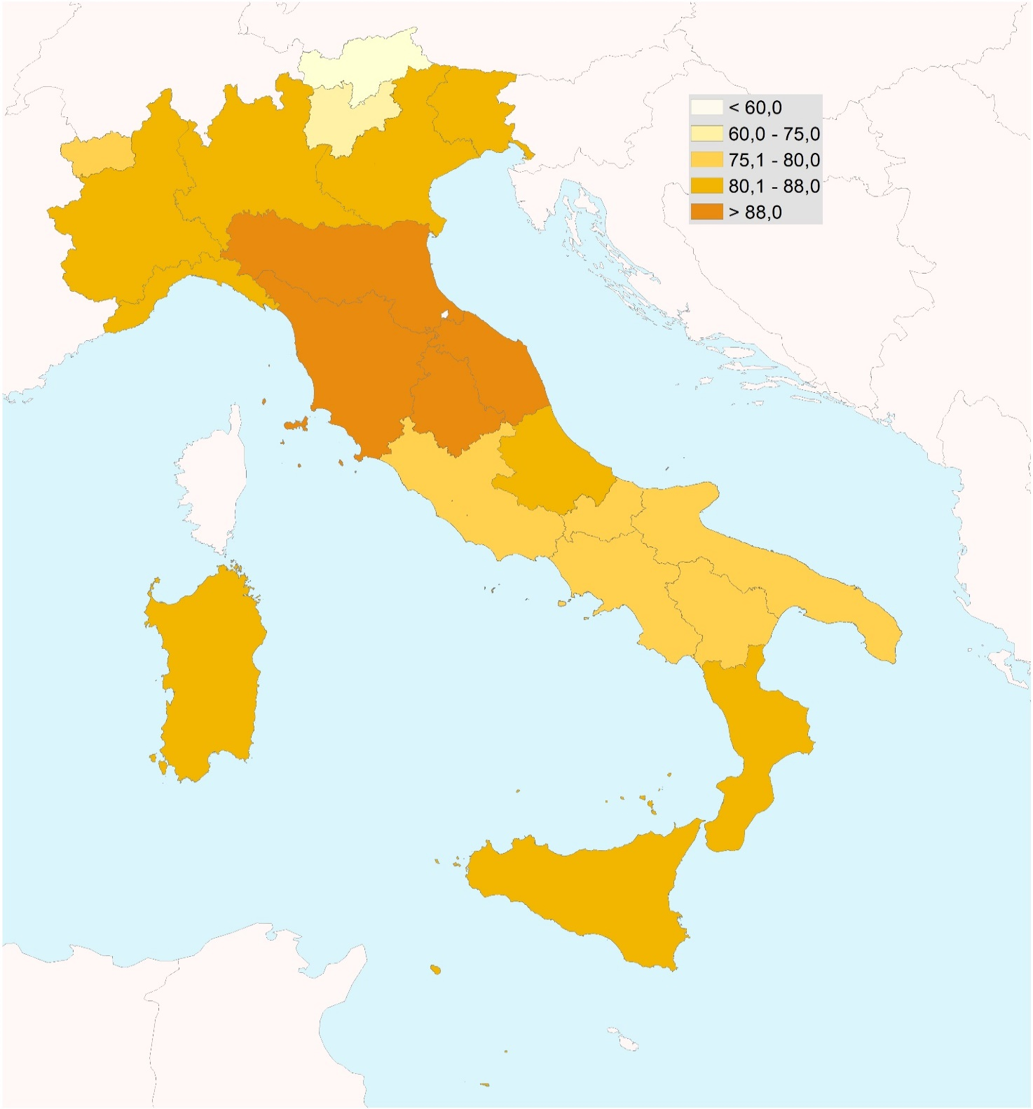

Fonte: Istat, Indagine Aspetti della vita quotidiana

Figura 8
Figura 8. PRELIEVI DI ACQUE MINERALI NATURALI A FINI DI PRODUZIONE PER REGIONE. Anno 2023, valori assoluti in milioni
di metri cubi (asse sinistro) e variazioni percentuali (asse destro)
2023
REGIONI | Acque minerali naturali
 | Withdrawals | Var % 2023/2022
Lombardia | 3.8 | +0.7
Piemonte | 3.3 | +5.0
Veneto | 2.0 | -8.0
Campania | 1.9 | -5.5
Umbria | 1.2 | -5.0
Abruzzo | 1.1 | +21.7
Sicilia | 1.0 | -0.9
Toscana | 0.7 | -25.7
Basilicata | 0.6 | +29.3
Marche | 0.6 | +12.1
Lazio | 0.5 | +2.0
Calabria | 0.4 | +8.0
Sardegna | 0.4 | +3.1
Emilia-Romagna | 0.3 | -11.7
Friuli-Venezia Giulia | 0.2 | -1.1
Valle d'Aosta/Vallée d'Aoste | 0.2 | -10.7
Puglia | 0.2 | +80.9
Trentino-Alto Adige/Südtirol | 0.2 | +0.8 | Fonte: Istat, Rilevazione Pressione antropica e rischi naturali
Trento | 0.1 | +1.3
Liguria | 0.1 | -2.4
Bolzano/Bozen | 0.1 | -0.4
Molise | 0.0 | -55.6

Figura 9
Figura 9. Produzione di beni e servizi per la gestione delle acque reflue e dell’acqua. Anno 2023, valori percentuali

Instruments and machinery for wastewater management | 11 | 1598460
Wastewater treatment plants and sewage systems | 6 | 969685
Sewerage services (including maintenance) | 71 | 10580022
Maintenance and repair of water networks | 5 | 695876
Other services | 8 | 1123123

Figura 10
Figura 10. SPESA NAZIONALE PER LA GESTIONE DELLE ACQUE REFLUE PER SETTORE ISTITUZIONALE E COMPONENTE. Anni 2022-2023, miliardi di euro
Fonte: Istat, Conti ambientali - Conto della spesa per la protezione dell’ambiente

 |  |  | rel25b |  |  |  |  |  |  |  |  |  |  | Somma di valore | clacep | cod_settore | ANNO
NACE | (più elementi) |  |  |  |  |  |  |  |  |  |  |  |  |  |  |  |  |  |  |  |  |  |  |  |  | CEPA6 | CEPA7-9 | tot cepa
 |  |  |  |  |  |  |  |  |  |  |  |  |  |  | Households |  | General Government |  | Corporations
 |  | cls_amb | ANNO | Dati |  |  |  |  |  |  |  |  |  |  | 2022 | 2023 | 2022 | 2023 | 2022 | 2023
 |  | CEP31 |  |  |  |  |  |  |  |  |  |  |  | Final consumption | 2.57 | 2.63 | 1.22 | 0.99 | 0.00 | 0.00
 |  | 2021 |  | 2022 |  | 2023 |  |  |  |  |  |  |  | Intermediate consumption | 0.00 | 0.00 | 0.08 | 0.05 | 6.78 | 6.99 | 1000
SETTORE_IST | aggregato | Somma di valore | Somma di valore2 | Somma di valore | Somma di valore2 | Somma di valore | Somma di valore2 |  |  |  |  |  |  | Investments | 0.00 | 0.00 | 0.33 | 0.27 | 2.43 | 2.61
S1 | EPS_NEXP | 11,710 |  | 13,403 | 14.45% | 13,540 | 1.02% |  |  |  |  |  |  | Total | 2.57 | 2.63 | 1.63 | 1.31 | 9.21 | 9.60
S1K | EP_D3_7_92_99_R | 56 |  | 38 | -32.14% | 50 | 31.58% |  |  |  |  |  |  | tr | 0 | 0 | 0 | 0
 | EPS_NEXP | 8,016 |  | 9,207 | 14.85% | 9,599 | 4.26%
S1K_ANC | EPS_INV_EOP | 359 |  | 190 | -47.03% | 227 | 19.16%
 | EPS_INV_IT | 115 |  | 74 | -35.57% | 94 | 26.97%
 | EPS_P1_ANC | 126 |  | 126 | 0.27% | 127 | 0.38% |  |  | 2021 | 2022 | 2023 |  | 2021 | 2022 | 2023 |  | 2021 | 2022 | 2023 | 2021 | 2022 | 2023
 | EPS_P2 | 2,426 |  | 3,003 | 23.77% | 3,043 | 1.34% | HH | cf | 2,567 | 2,571 | 2,629 | 0.20 | 22% | 19% | 19% |  | 74% | 68% | 73% | 100% | 100% | 100% | HH | cf
 | EPS_P2_EPS | 0 |  | 0 | #DIV/0! | 0 | #DIV/0! |  | ci | - | - | - |  | 0% | 0% | 0% |  | 0% | 0% | 0% | 0% | 0% | 0% |  | ci
 | EPS_P51G_NP | 474 |  | 264 | -44.25% | 321 | 21.35% |  | inv | - | - | - |  | 0% | 0% | 0% |  | 0% | 0% | 0% | 0% | 0% | 0% |  | inv
S1K_SPASEC | EPS_P2 | 4,518 |  | 4,820 | 6.68% | 4,996 | 3.66% |  | totale | 2,567 | 2,571 | 2,629 |  | 22% | 19% | 19% |  | 22% | 19% | 19% | 100% | 100% | 100% |  | totale
 | EPS_P2_EPS | 1,311 |  | 1,167 | -11.02% | 1,177 | 0.86% |  | tr | - | - | - |  |  |  |  |  |  |  |  |  |  |  |  | tr
 | EPS_P51G_NP | 1,783 |  | 2,161 | 21.15% | 2,289 | 5.93% | PA | cf | 903 | 1,220 | 994 | 0.09 | 8% | 9% | 7% |  | 26% | 32% | 27% | 80% | 75% | 76% | PA | cf
S14 | EP_D3_7_92_99_R | 0 |  | 0 | #DIV/0! | 2 | #DIV/0! |  | ci | 90 | 76 | 50 | 0.01 | 1% | 1% | 0% |  | 2% | 1% | 1% | 8% | 5% | 4% |  | ci
 | EPS_NEXP | 2,567 |  | 2,571 | 0.15% | 2,629 | 2.26% |  | inv | 135 | 329 | 268 | 0.03 | 1% | 2% | 2% |  | 6% | 12% | 9% | 12% | 20% | 20% |  | inv
 | EPS_P3 | 2,567 |  | 2,571 | 0.15% | 2,629 | 2.26% |  | totale | 1,128 | 1,625 | 1,312 |  | 10% | 12% | 10% |  | 10% | 12% | 10% | 100% | 100% | 100% |  | totale
S13_15 | EP_D3_7_92_99_P | 56 |  | 38 | -32.14% | 52 | 36.84% |  | tr | - | - | - |  |  |  |  |  |  |  |  |  |  |  |  | tr
 | EP_D3_7_92_99_R | 0 |  | 0 | #DIV/0! | 0 | #DIV/0! | SOC | cf | - | - | - |  |  |  |  |  | 0% | 0% | 0% | 0% | 0% | 0% | SOC | cf
 | EPS_NEXP | 1,128 |  | 1,625 | 44.14% | 1,312 | -19.26% |  | ci | 5,758 | 6,782 | 6,989 | 0.52 | 49% | 51% | 52% |  | 98% | 99% | 99% | 72% | 74% | 72.8% |  | ci
 | EPS_P2 | 367 |  | 347 | -5.52% | 340 | -2.00% |  | inv | 2,258 | 2,425 | 2,610 | 0.18 | 19% | 18% | 19% |  | 94% | 88% | 91% | 28% | 26% | 27.2% |  | inv
 | EPS_P2_EPS | 278 |  | 271 | -2.51% | 290 | 7.02% |  | totale | 8,016 | 9,207 | 9,599 |  | 68% | 68.7% | 70.9% |  | 68% | 69% | 71% | 100% | 100% | 100% |  | totale
 | EPS_P3 | 903 |  | 1,220 | 35.11% | 994 | -18.53% |  | tr | - | - | - |  | 0% | 0% | 0% |  |  |  |  |  |  |  |  | tr
 | EPS_P51G_NP | 135 |  | 329 | 143.70% | 268 | -18.54%
 |  |  |  |  |  | 25.6% |  | TOT | cf | 3,470 | 3,791 | 3,623 | 0.29 | 30% | 28% | 27% |  | 100% | 100% | 100% | 30% | 28% | 27% | TOT | cf
nexp CALC |  | 11,710 |  | 13,403 |  | 13,540 |  |  | ci | 5,848 | 6,858 | 7,039 | 0.52 | 50% | 51% | 52% |  | 100% | 100% | 100% | 50% | 51% | 52% |  | ci
S1K_ANC | EPS_INV_EOP | 3% |  | 1% | 0% | 2% | 0.01% |  | inv | 2,393 | 2,754 | 2,878 | 0.21 | 20% | 21% | 21% |  | 100% | 100% | 100% | 20% | 21% | 21% |  | inv
 | EPS_INV_IT | 1% |  | 1% | 0% | 1% | 0.01% |  | totale | 11,710 | 13,403 | 13,540 | 1.02 | 100% | 100% | 100% |  | 100% | 100% | 100% | 100% | 100% | 100% |  | totale
 | EPS_P1_ANC | 1% |  | 1% | 0% | 1% | 0.01%
 | EPS_P2 | 21% |  | 22% | 3% | 22% | 0.23%
 | EPS_P2_EPS | 0% |  | 0% | 0% | 0% | 0.00% |  |  |  |  |  |  | clacep | CEP31
 | EPS_P51G_NP |  |  |  | 0% |  | 0.00%
S1K_SPASEC | EPS_P2 | 39% |  | 36% | 6% | 37% | 0.37% | Somma di valore |  | clacep | ANNO |  |  | Somma di valore | cod_settore | ANNO
 | EPS_P2_EPS | -11% |  | -9% | -2% | -9% | -0.09% |  |  | CEP31 |  |  |  |  | HH |  | PA |  | SOC
 | EPS_P51G_NP | 15% |  | 16% | 2% | 17% | 0.16% | cod_settore | cod_aggregato | 2021 | 2022 | 2023 |  | cod_aggregato | 2022 | 2023 | 2022 | 2023 | 2022 | 2023
S14 | EP_D3_7_92_99_R | 0% |  | 0% | 0% | 0% | 0.00% | HH | cf | 2,567 | 2,571 | 2,629 |  | cf | 2,571 | 2,629 | 1,220 | 994 | - | -
 | EPS_NEXP |  |  |  | 0% |  | 0.00% |  | ci | - | - | - |  | ci | - | - | 76 | 50 | 6,782 | 6,989
 | EPS_P3 | 22% |  | 19% | 3% | 19% | 0.20% |  | inv | - | - | - |  | inv | - | - | 329 | 268 | 2,425 | 2,610
S13_15 | EP_D3_7_92_99_P |  |  |  | 0% |  | 0.00% |  | totale | 2,567 | 2,571 | 2,629 |  | totale | 2,571 | 2,629 | 1,625 | 1,312 | 9,207 | 9,599
 | EP_D3_7_92_99_R | 0% |  | 0% | 0% | 0% | 0.00% |  | tr | - | - | - |  | tr | - | - | - | -
 | EPS_NEXP |  |  |  | 0% |  | 0.00% | PA | cf | 903 | 1,220 | 994
 | EPS_P2 | 3% |  | 3% | 0% | 3% | 0.03% |  | ci | 90 | 76 | 50
 | EPS_P2_EPS | -2% |  | -2% | 0% | -2% | -0.02% |  | inv | 135 | 329 | 268
 | EPS_P3 | 8% |  | 9% | 1% | 7% | 0.09% |  | totale | 1,128 | 1,625 | 1,312
 | EPS_P51G_NP | 1% |  | 2% | 0% | 2% | 0.03% |  | tr | - | - | -
 |  | 100% |  | 100% | 14.45% | 100% | 1.02% | SOC | cf | - | - | -
 |  |  |  |  |  |  |  |  | ci | 5,758 | 6,782 | 6,989
 |  |  |  | 50% |  | 51% |  |  | inv | 2,258 | 2,425 | 2,610
 | acquisti da terzi |  |  | 6,656 |  | 6,862 | 3.11 |  | totale | 8,016 | 9,207 | 9,599
 |  |  |  | 72% |  | 71% |  |  | tr
 | investimenti |  |  | 2,425 |  | 2,610 | 7.61
 |  |  |  | 26% |  | 27%
 |  |  |  | 89% |  | 88%
 | output ausiliario |  |  | 126 |  | 127
 |  |  |  | 1% |  | 1%
 |  |  |  | 100.00% |  | 100.00%

Figura 11
Figura 11. Aziende AGRICOLE con superficie irrigabile sul totale DELLE aziende. Annata agraria 2022/2023, valori percentuali

Territorio | Aziende con sup irrigabile su totale aziende
North-West | 56%
North-East | 65%
Central | 26%
South | 24%
Islands | 27%
ITALY | 35%

 |  | Fonte: Istat, Indagine sulla struttura delle aziende agricole

Figura 12
Figura 12. superficie irrigabile e irrigata sulla superficie agricola utilizzata. Annata agraria 2022/2023, valori percentuali

Regione | Irrigable area as a percentage of UAA | Irrigated area as a percentage of UAA
Piemonte | 45% | 37%
Valle d'Aosta/Vallée d'Aoste | 24% | 23%
Lombardia | 73% | 56%
Veneto | 66% | 38%
Friuli-Venezia Giulia | 51% | 36%
Liguria | 21% | 12%
Emilia-Romagna | 56% | 23%
Toscana | 15% | 4%
Umbria | 14% | 4%
Marche | 6% | 2%
Lazio | 21% | 13%
Abruzzo | 10% | 7%
Molise | 9% | 3%
Campania | 10% | 7%
Puglia | 28% | 16%
Basilicata | 11% | 7%
Calabria | 15% | 11%
Sicilia | 11% | 8%
Sardegna | 13% | 6%
Bolzano/Bozen | 22% | 19%
Trento | 22% | 20%
ITALY | 29% | 18%

Figura 13
Figura 13. superfici irrigate PER Fonte di approvvigionamento idrico. Annata agraria 2022/2023, valori percentuali

 |  | Self-supply (groundwater and surface water) | Water supply company, consortium, other irrigation body | Other sources and treated wastewater
 | North-West | 28.9% | 69.8% | 1.3%
 | North-East | 31.4% | 67.1% | 1.4%
 | Centre | 69.2% | 26.0% | 4.9%
 | South | 49.8% | 45.0% | 5.2%
 | Islands | 43.6% | 52.5% | 3.8%
 | ITALY | 36.4% | 61.3% | 2.3%

 | Fonte: Istat, Indagine sulla struttura delle aziende agricole

Figura 14
FIGURA 14. INCIDENZA DELLE AZIENDE AGRICOLE CON DIFFICOLTÁ NELLA GESTIONE DELLE RISORSE IDRICHE PER REGIONE. Anno 2024, valori percentuali

 | Macroarea | Regione | % RIGA
 | North-West | Lombardia | 91.7
 |  | Valle d'Aosta/Vallée d'Aoste | 88.8
 |  | Piemonte | 88.0
 |  | Liguria | 85.6
 | North-East | Friuli-Venezia Giulia | 87.3
 |  | Veneto | 78.6
 |  | Bolzano/Bozen | 59.6
 |  | Trento | 54.4
 |  | Emilia-Romagna | 54.4
 | Centre | Marche | 89.7
 |  | Umbria | 87.8
 |  | Lazio | 78.9
 |  | Toscana | 75.8
 | South | Puglia | 98.1
 |  | Abruzzo | 98.3
 |  | Calabria | 96.2
 |  | Campania | 96.2
 |  | Basilicata | 97.4
 |  | Molise | 95.7
 | Islands | Sicilia | 99.2
 |  | Sardegna | 97.3

 | #REF!
 | 1

Figura 15
FIGURA 15. CRITICITÀ IRRIGUE E INVESTIMENTI IDRICI DELLE AZIENDE PER CLASSE DIMENSIONALE E PER MACROAREA. Anno 2024, valori percentuali

 | Irrigation criticality- |  |  | Water management investments-
 | Small holdings | Medium-sized holdings | Large holdings | Small holdings | Medium-sized holdings | Large holdings
North-West | 45.7 | 29.7 | 10.1 | 49.1 | 32.3 | 18.6
North-East | 42.6 | 19.9 | 4.4 | 48.5 | 36.3 | 15.3
Centre | 48.0 | 25.2 | 6.3 | 40.3 | 45.9 | 13.8
South | 72.7 | 20.3 | 3.4 | 51.6 | 37.8 | 10.6
Islands | 57.0 | 30.5 | 8.6 | 45.1 | 39.8 | 15.1
ITALY | 58.9 | 24.4 | 5.9 | 48.0 | 37.5 | 14.5

Fonte: Istat, Indagine Multiscopo dell’Agricoltura

